关系图
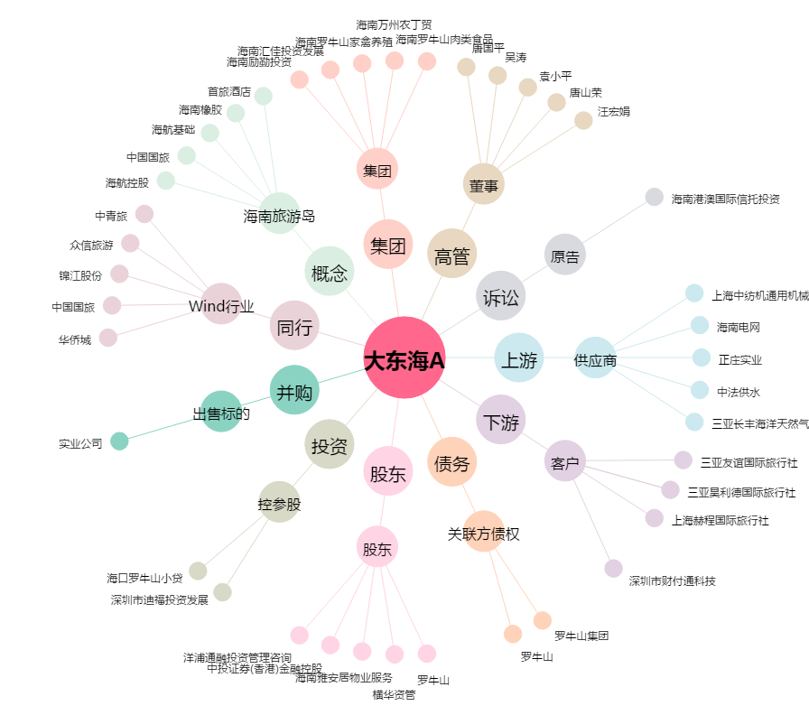
大东海A[000613.SZ] - 关系概览图

